methods
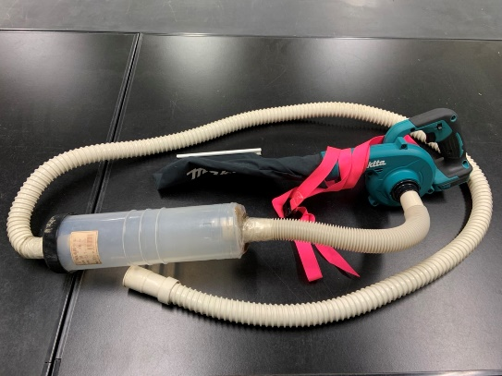
＜捕獲方法＞
・羽咋市から宝達志水町にかけての邑知平野の水田地帯において、バッテリー式のブロワー(UB185DRF、株式会社マキタ、愛知県)を改造した吸虫装置を用いて、畦畔の陸生無脊椎動物を採集した。
・畦畔の長辺2辺と排水路側の短辺1辺の計3辺で、1辺につき2か所ずつ(計6か所)の625㎠(25㎝×25㎝)の方形枠を任意に設置した。
・各方形枠内を30秒程度ずつかけて、バッテリー式のブロワーで満遍なく吸引した。
・6つの方形枠で捕獲された無脊椎動物の生息数の合計を記録した。

25cm

水田
農道
排水路
25cm

